表紙
第 34 回

若葉カップ全国小学生バドミントン大会

岐阜県予選会



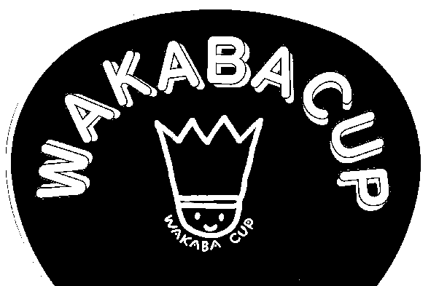



 | 日 時 | 平成３０年５月３日（木） ８：４５より

 | 場 所 | 飛騨高山ビッグアリーナ

 | 主 催 | 岐阜県バドミントン協会
 |  | http://www014.upp.so-net.ne.jp/Gifu-BAD/index.htm

 | 主 管 | 岐阜県小学生バドミントン連盟
 |  | http://gifusyoubad.sports.coocan.jp/

 | 後 援 | 岐阜県教育委員会

